Кадры
Расчет средств бюджета Республики Татарстан, затраченных по линии бюджетной формы обучения
на примере Казанского медицинского колледжа и Казанского федерального университета

Показатели | 2015 г. | 2016 г. | 2017 г. | 2018 г. | 2019 г. | 2020 г. (прогноз) | 2021 г. (прогноз)
Стоимость обучения одного студента (Казанский медицинский колледж) средняя, руб. | 54,641 | 58,630 | 60,447 | 62,926 | 70,723 | 74,259 | 77,972
Количество студентов обучающихся на бюджетной основе, чел. | 2,162 | 2,162 | 2,162 | 2,062 | 2,059 | 1,991 | 1,940
Затраты бюджета, руб. | 28,904,854 | 126,757,612 | 130,687,098 | 129,752,704 | 145,618,657 | 147,872,245 | 151,250,294
Стоимость обучения одного студента (Казанский Федеральный Университет) средняя, руб. | 86,364 | 92,669 | 96,932 | 100,906 | 167,443 | 175,815 | 184,606
Количество струдентов обучающихся на бюджетной основе, чел. | 18,668 | 18,668 | 18,668 | 18,668 | 19,762 | 19,762 | 19,762
Затраты бюджета, руб. | 1,612,246,263 | 1,729,940,241 | 1,809,517,492 | 1,883,707,709 | 3,308,962,063 | 3,474,410,166 | 3,648,130,674
Итого | 1,641,151,117 | 1,856,697,853 | 1,940,204,590 | 2,013,460,413 | 3,454,580,720 | 3,622,282,411 | 3,799,380,968

Показатель | Значение | Значение
Процент трудоустройства по специальности КМК (общий, независимо от формы обучения), % | 99.2 | 61
Выпадающие расходы бюджета при аналогичном процент трудоустройство обучающихся по бюджету, руб. | 1,164,949 | 56,791,276
Влияние на ВРП, % | 10 | 10
Выпадающие расходы из ВРП | 116,495 | 5,679,128
Процент трудоустройства по специальности П(К)ФУ "специалитет" (общий, независимо от формы обучения), % | 87 | 61
Выпадающие расходы бюджета при аналогичном процент трудоустройство обучающихся по бюджету, руб. | 449,095,494 | 1,347,286,481
Влияние на ВРП, % | 10 | 10
Выпадающие расходы из ВРП | 44,909,549 | 134,728,648
Выпадающие расходы бюджета при аналогичном процент трудоустройство обучающихся по бюджету, руб. | 450,260,443 | 1,404,077,757
Выпадающие расходы из ВРП | 45,026,044 | 140,407,776

Показатель | Значение | Пример | Значение
Количество бюджетных мест СПО в РТ всего | 54,281 | доля КМК, % | 3.79
Количество бюджетных мест в ВУЗ в РТ всего | 65,000 | доля КФУ, % | 30.40

2019
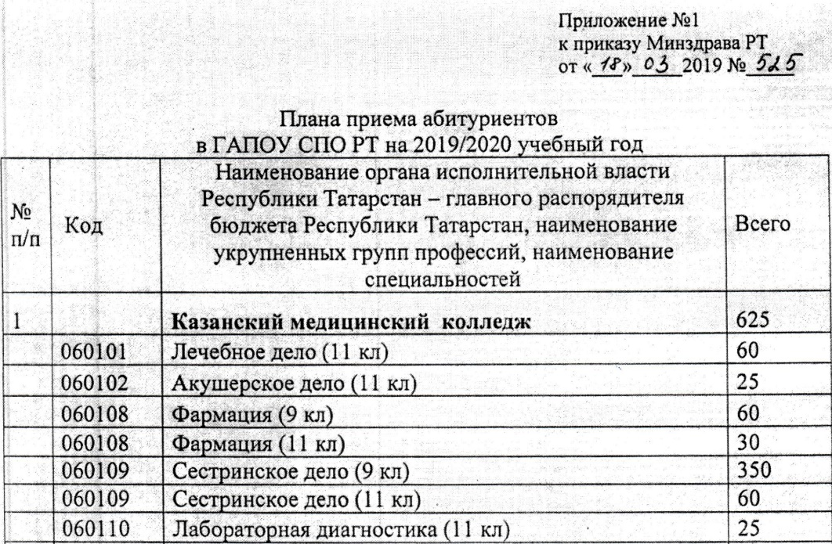
 | Стоимость обучения на 2019-2020 учебный год (Казанский медицинский колледж) | Количество студентов, обучающихся на бюджетной основе в 2019-2020 учебный год, 1 курс (Казанский медицинский колледж)
Лечебное дело (на базе среднего (полного) общего образования) | 87,754.00 | 75
Акушерское дело (на базе среднего (полного) общего образования) | 83,942.00 | 25
Лабораторная диагностика (на базе среднего (полного) общего образования) | 83,146.00 | 25
Стоматология ортопедическая (на базе среднего (полного) общего образования) | 72,511.00 | 0
Фармация (на базе среднего (полного) общего образования) | 68,701.00 | 30
Фармация (на базе основного общего образования) | 68,701.00 | 60
Сестринское дело (на базе среднего (полного) общего образования) | 68,701.00 | 60
Сестринское дело (на базе основного общего образования) | 68,701.00 | 350
Сестринское дело (вечерняя форма обучения) | 34,350.00 | 0
 | 70,723.00 | 625 | 1875

КФУ

Институты КФУ | Стоимость обучения на 2019-2020 учебный год в КФУ |  | Количество студентов, принятых в КФУ на 1 курс в 2019-2020 уч.г. (чел.) | 12049
Институт фундаментальной медицины и биологии | 226,841.00 |  | Количество студентов, принятых в КФУ на 1 курс на бюджетной основе в 2019-2020 уч.г. (чел.) | 5345
Институт экологии и природопользования | 186,779.08 |  | Общее количество студентов, обучающихся в КФУ в 2019-2020 уч.г. (чел.) | 44548
Институт геологии и нефтегазовых технологий | 209,806.29 |  | Количество студентов, обучающихся в КФУ на бюджетной основе в 2019-2020 учебный год, (чел.) | 19762
Институт международных отношений | 152,961.88
Институт математики и механики им. Н.И. Лобачевского | 149,321.33
Институт физики | 158,256.86
Химический институт им. А.М. Бутлерова | 154,059.27
Юридический факультет | 160,133.14
Институт вычислительной математики и информационных технологий | 156,228.75
Институт филологии и межкультурной коммуникации | 143,828.00
Институт социально-философских наук и массовых коммуникаций | 138,683.33
Институт психологии и образования | 136,249.20
Институт управления, экономики и финансов | 153,099.10
Высшая школа информационных технологий и интеллектуальных систем | 198,780.00
Инженерный институт | 175,920.00
Высшая школа бизнеса КФУ | 178,140.00
Елабужский институт (филиал) КФУ | 133,577.45
Набережночелнинский институт (филиал) КФУ | 147,653.12
 | 167,442.95

